замеры
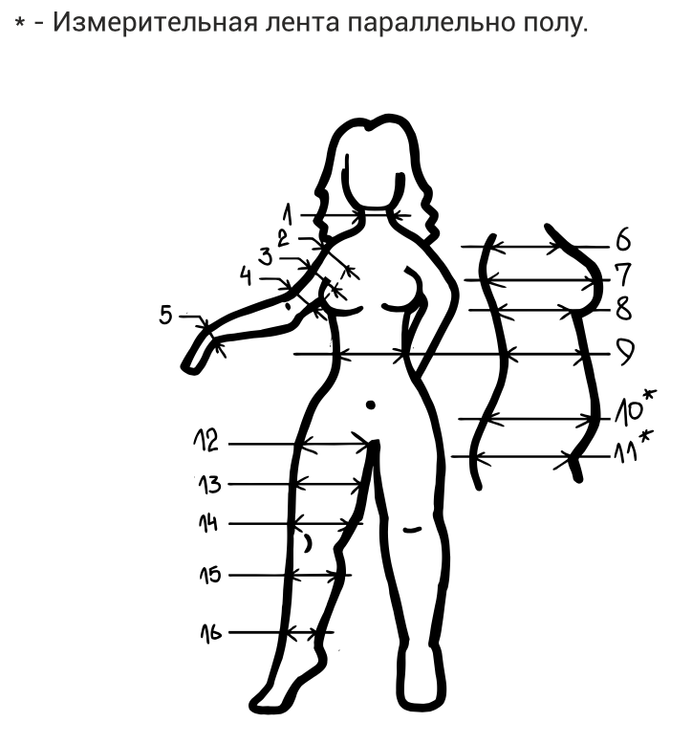
Рост
Дата | 2017-12-22 | 2018-01-05 | 2018-01-19 | 2018-02-02 | 2018-02-16
Вес
1. Шея
2. Рука вверху, у подмышечной впадины
3. Середина бицепса
4. Над самым локтем
5. Запястье
6. Над грудью
7. Грудь по линии сосков
8. Под грудью
9. Талия (измеряется максимально плотно)
10. Живот в самом широком месте*
11. Ягодицы в самом широком месте*
12. Нога вверху, максимальный объём
13. Середина бедра
14. Колено над суставом
15. Голень, максимальный обхват
16. Щиколотка, минимальный обхват
Сумма | 0 | 0 | 0 | 0 | 0
Дельта суммы к началу | 0
Дельта суммы к предыдущему | 0
Дельта веса к началу | 0
Дельта веса к предыдущему | 0

